Hoja1
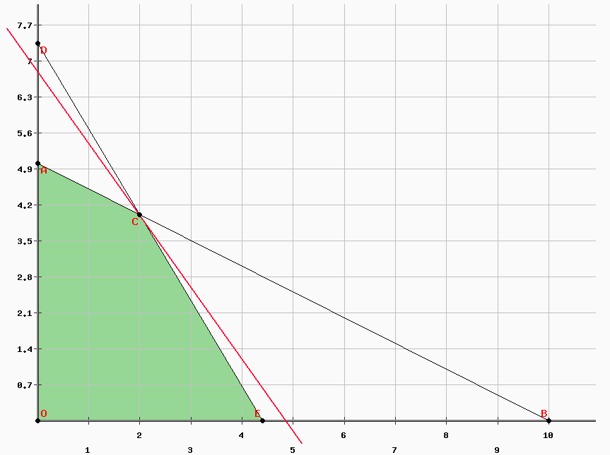

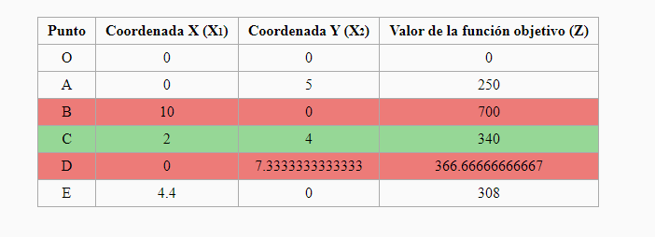

la solucion optima es de 700 porque estamos maximizando
solucion optima fatible y unica :
 | z* = 340
 | x1* = 2
 | x2*= 4
 | se tiene que producir 2 unidadas del producto A y 4 unidades delprudcto B
 | para obtener una ganancia maxima de 340 pesos $

Hoja2
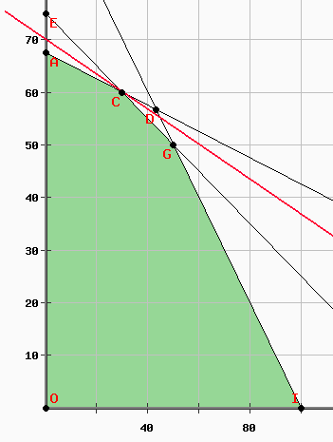
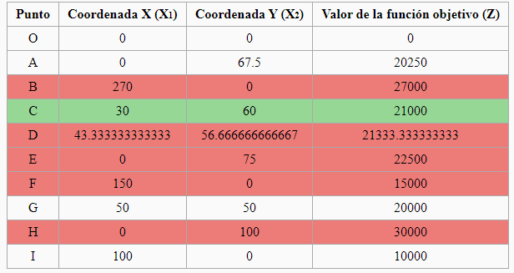

solucion opima factible y unica
 | z*=21000
 | x1* = 30
 |  | x2*=60

 | siempre cultive 30 acres delprimer cultivo y 60 acres del sgundo cultivo del acre
 | El granjero debe plantar 30 acres del primer cultivo y 60 acres del segundo cultivo para obtener una maxima ganancia del 21000 $

Hoja3
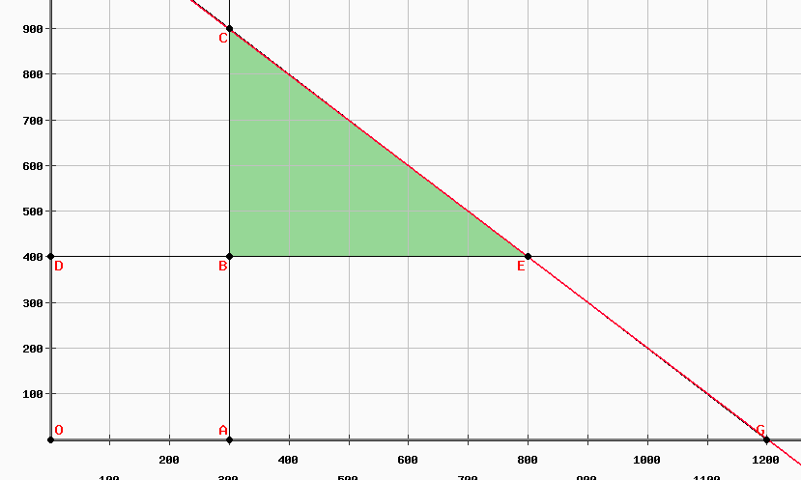

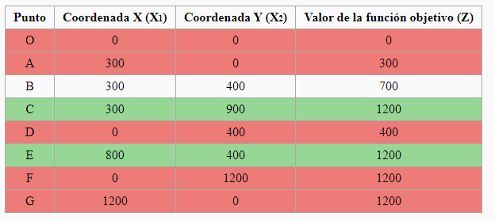

 | Solucioon multiple y factible

 | Solucion 1 z*= 1200 x1*=300 x*2=900

Para btener un maximo de 1200 vasos en l a bodega , ses debe almacenar 300 vasos del primer tamano y 900 vasos del segundo tamano |  | para pbtener un maximo de 1200 vasos en la bodega , se deben alamcenar 800 vasos del primer tamano y 400 vasos del segundo tamano

Hoja4
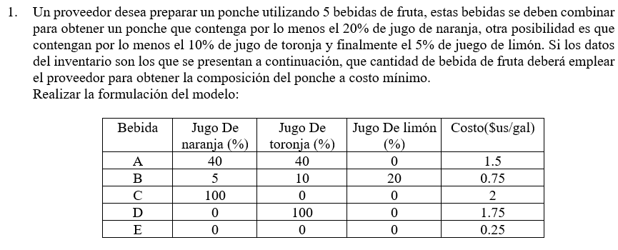

x1 = galones de bebida A | FO min z=
x2 = galones de bebida B
x3= galones de bebida C
x4 = galones de bebida D
x5 = galones de bebida E

Hoja5
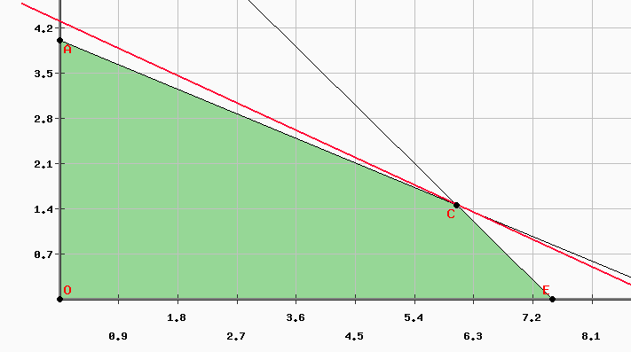
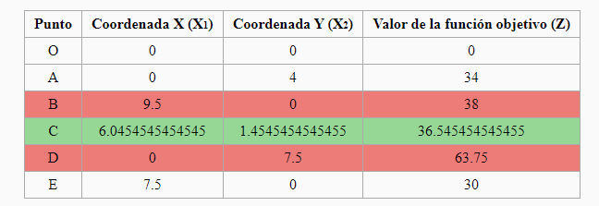

 |  |  |  | con los decimales si aque verificar , ya no es factible
 |  | SOLUCION OPTIMA FACTIBLE Y UNICA
 |  | Z*= 4* 6+2*8,5 | 41 | Z= 4*X1 +8,5X2
 |  | X1* = 6
 |  | X2* = 2

 |  |  |  |  | 2 decimales en dineero
 | El carpintero debe fabricar 6 sillas y 2 mesas para la venta d del proximo dia. Obteniendo una ganancia maxima de 41$ al dia . |  |  |  | cuando sea REAL

no cumple las retriciones or el error de redondeo

Hoja6
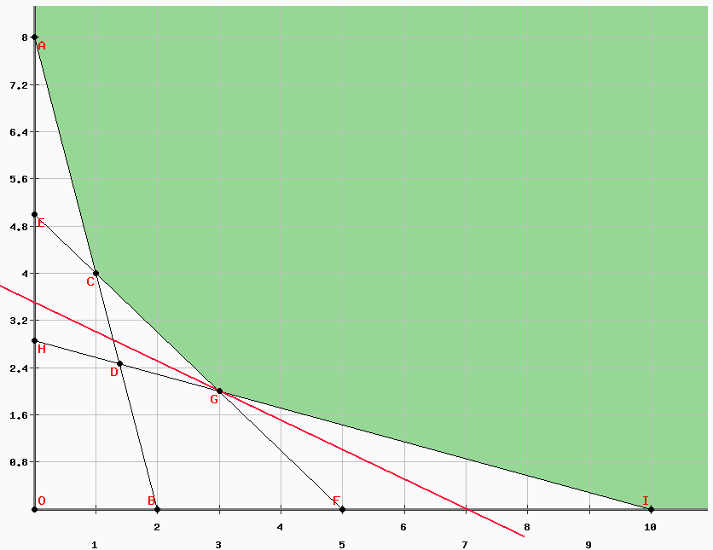
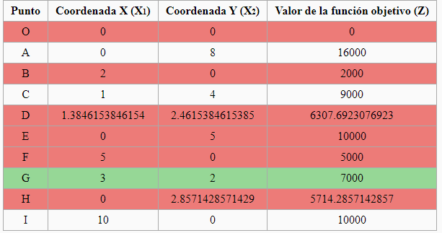

 | SOLUCION OPTIMA Y FACTIBLE

 |  | Z*=7000
 |  | X1* = 3
 |  | X2* = 2

SOLUCIOON OPTIMA Y FACTIBLE Y UNICA

Para cumplir con el coontrato utilizando un costo minimo de 7000$ , la fabricas 1 y 2 deben trabajar 3 y 2 dias respectivamente

